CollectiveAccess
Image | Object | Description | Date
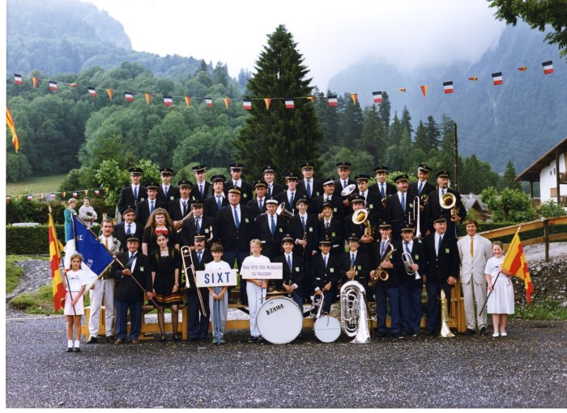 | Photo de la fanfare de Sixt à la fête des Musiques à Samoëns en 1989 (21-022) | Photo de la fanfare de Sixt à la fête des Musiques à Samoëns en 1989 De gauche à droite : 1er rang Christian CHAUPLANNAZ, André BIORD, Stéphanie LEMONIER, Patrick DENAMBRIDE, Nicolas RIONDEL, Nicolas ANTHONIOZ, Karine RICHARD, Yann CASSINA, Jérome CASSINA, Philippe OUVRIER-BUFFET, Martial PIN, Jean Michel PIN, Paul RIONDEL, Aurélie VEISY 2e rang : Lucien DENAMBRIDE, Vanessa CELLA, Joseph (jojo) DEFFAYET, Georges MONET, Jean MOGENIER, Alexandra PIN, Véronique TOMASSINO, Herbé CASEROTTO 3e rang : Daniel DUCROZ, Claude MOCCAND-JACQUET, Pascal DEFFAYET, Didier MOGENIER, Guillaume MOGENIER, Olivier MOGENIER, Hubert DENAMBRIDE, Christian PIN, Alexandre CHENEVAL 4e rang : Thierry MOGENIER, William MOGENIER, Jean Noel MONNET, Manou MONNET, Rachel MONNET, Roger PIN, Marc DEFFAYET, François DENAMBRIDE, François ISIDORE DEFFAYET

